상품제안서
맞춤제작 탁상캘린더(260*190mm) | 상품코드: S43402

 |  |  |  |  |  |  | 02-713-8555 | www.synergygift.co.kr
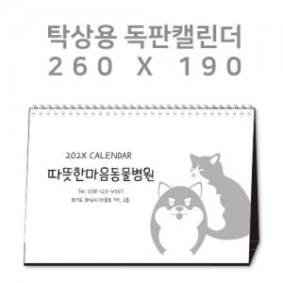

【상세/제작정보】 | <p>▶삼각대 : 1,000g 합지(기본 : 검정색 레자크지 또는 밍크지)</p><p>▶내지 : 200g 아트지 또는 스노우지 / 14매(28P) 기준​&nbsp;</p>

【인쇄/포장옵션】 | 금박, 은박, 풀칼라 / 종이봉투 동봉

【공급단가】 | 수량 | 100~ | 300~ | 500~ | 1,000~ | 5,000~
*VAT별도 | 단가 | 7,420원 | 3,420원 | 2,460원 | 1,810원 | 1,350원

【상품 URL】 | https://www.synergygift.co.kr:443/src/goods_detail.php?gdno=43402

